Feuil1
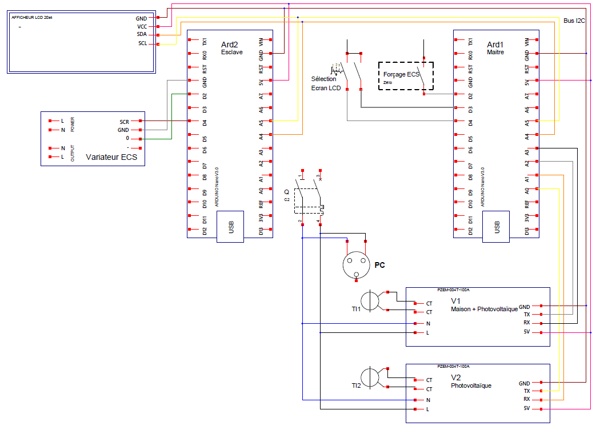

230V
photo
P1
P2
P3
(par calcul)

P3 = P1 -P2

